Sheet1
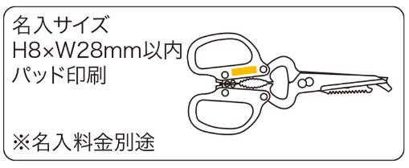
提 案 書

10WAYキッチンはさみ |  | 参考上代 | ¥500 | 販売価格
 |  | （税別） |  | （税別）
【JAN】 | 4562121883796
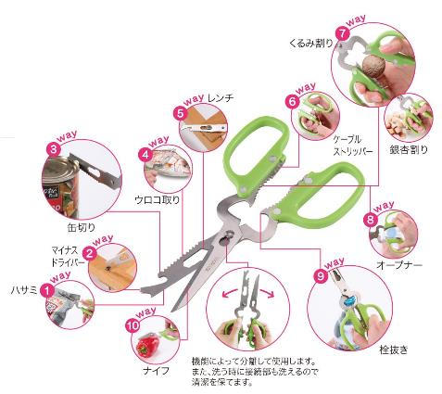 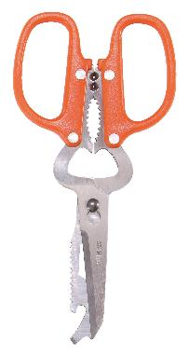 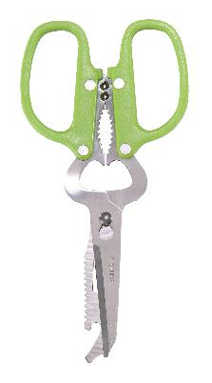 |  |  | 【商品番号】 6254-65 【本体サイズ】 190×94×10mm・73ｇ 【パッケージサイズ】 97×195×15mm・92ｇ 【個装形態】 化粧箱入 【色・柄】 オレンジ・グリーン（色指定不可） 【材質】 ステンレス・ABS樹脂 【入数】 100 【商品説明】 10種類の役立つ機能でアウトドアでも大活躍なキッチンはさみ 【生産国】 中国

